PAKIET I
ZP/136/2022 |  |  |  |  |  |  |  |  | Załącznik nr 2 a do SWZ

 |  | Formularz asortymentowo- cenowy

 |  | PAKIET I (Biuro Promocji)

Lp | Przedmiot zamówienia | opis przedmiotu zamówienia | j.m. | ilość | Cena jednostkowa netto (należy wypełnić tylko tą kolumnę) | Wartość netto | Stawka podatku VAT w % | Wartość brutto | Rysunek poglądowy
1 | Kubek | Kubek wykonany z ceramiki o kształcie walca. | szt. | 400 | 0.00 | 0.00 | 23% | 0.00 | 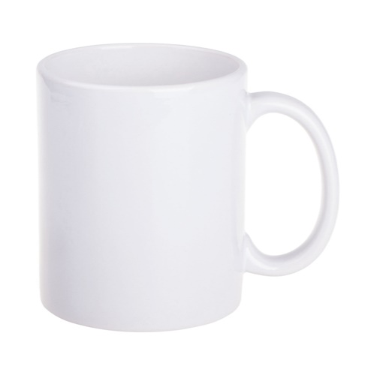 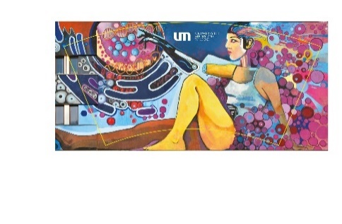 Rysunek nr 1 Kubek
 |  | środek w kolorze białym
 |  | Wymiary (+/- 5%):
 |  | Pojemność: 300 ml
 |  | Wysokość: 96 mm
 |  | Średnica: 82 mm
 |  | Materiał: ceramika

 |  | Pakowanie jednostkowe: karton z niepowlekanej tektury z okienkiem

 |  | Znakowanie: Art print
 |  | Sublimacja: 225 x 90 mm (+/- 5%)
 |  | Wg dostarczonego projektu. – 2 wzory po 200 szt. (łącznie 400)

 |  | Znakowanie zgodnie z rys. nr 1.
2 | torba bawełniana | Torba bawełniana prostokątna, mieszcząca format A4. | szt. | 350 | 0.00 | 0.00 | 23% | 0.00 | 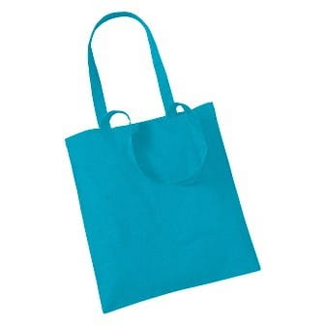  Rysunek nr 2 Torba bawełniana
 |  | Długie rączki – 2,5 x 63 cm (+/- 5%)
 |  | Uchwyty wzmocnione szwem krzyżykowym.
 |  | Wykonana z bawełny drelich o gramaturze 240 -280 g

 |  | Wymiary (+/- 5%)
 |  | szerokość: 38 cm
 |  | wysokość: 41 cm
 |  | uszy: 2.5 cm
 |  | Torba w kolorze niebieskim, możliwie zbliżonym do pantone 306C

 |  | Znakowanie: sitodruk jeden kolor w jednym miejscu.

 |  | Znakowanie zgodnie z rys. nr 2
3 | Butelka z filtrem | pojemność: 0,6 l, | szt. | 200 | 0.00 | 0.00 | 23% | 0.00 | 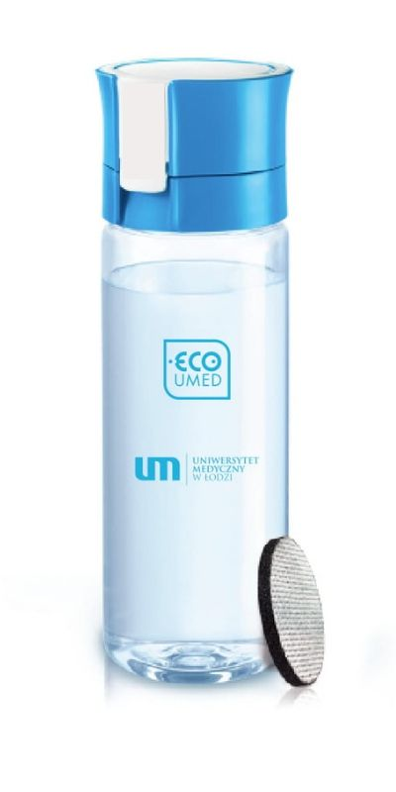 Rysunek nr 3 butelka z filtrem
 |  | przybliżone wymiary (+/- 5%):
 |  | średnica: 8 cm,
 |  | wysokość: maks. 25 cm
 |  | waga: maks. 200 g
 |  | butelka wyposażona w filtr redukujący niekorzystne substancje, m.in. chlor oraz redukujący twardość wody (kamień) i metale ciężkie, takie jak miedź i ołów,
 |  | konieczność zapewnienia wymiany kompatybilnych filtrów – jeden filtr wystarczający na przefiltrowanie ok. 150 l wody
 |  | butelka nie może zawierać BPA,
 |  | gwarancja 24 miesiące
 |  | posiada certyfikat/y lub inne świadectwo/a potwierdzające przeznaczenie produktu do kontaktu z żywnością oraz potwierdzające możliwość sprzedaży produktu na terenie UE (Zamawiający na etapie realizacji umowy może wezwać Wykonawcę do przedłożenia mu ww. dokumentu)

 |  | Znakowanie:
 |  | - oznakowanie: dwa miejsca, 1 kolor
 |  | sposób znakowania: tampodruk
 |  | kolor- niebieski (Pantone 306C)
 |  | - obszar zadruku: z uwzględnieniem obydwu logotypów minimum 30 mm x 30 mm

 |  | Znakowanie zgodnie z rys. nr 3.
4 | smycz | Smycz długa, o szerokości 15 mm, zakończona niklowanym karabińczykiem. | szt. | 800 | 0.00 | 0.00 | 23% | 0.00 | Rysunek nr 4 Smycz
 |  | Wykonana z taśmy poliestrowej.

 |  | Znakowanie:
 |  | Sublimacja dwustronna
 |  | Dwa wzory, po 400 szt.

 |  | Znakowanie zgodnie z rys. nr 4.

5 | Notes | Notes ekologiczny zeszytowy, klejony po dłuższym boku. | szt. | 500 | 0.00 | 0.00 | 23% | 0.00 | 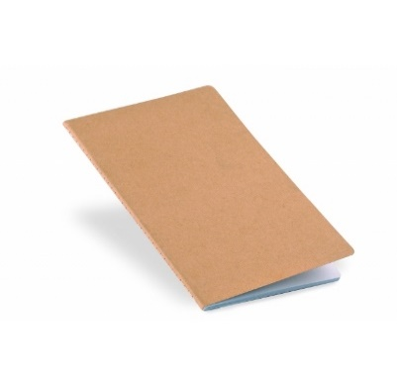 Rysunek nr 5 Notes
 |  | Okładka otwierana po dłuższym boku.
 |  | Blok klejony – 50 kartek w kratkę (jednostronnie)
 |  | Format: A5 (148 x 210 mm)
 |  | Blok: papier niepowlekany, wyprodukowany w 100% z makulatury, papier wyprodukowany bez wybielaczy optycznych, o białości CIE 112, powierzchnia gładka, gramatura ok 80g (+/- 5%)
 |  | Okładka: papier niepowlekany, ekologiczny, wyprodukowany w 100% z makulatury, papier w odcieniu brązowo-szarym

 |  | Znakowanie: okładka 4+0,
 |  | blok 1+0

 |  | Znakowanie zgodnie z rys. nr 5.
6 | Koszulka damska | Materiał niekurczliwy | szt. | 115 | 0.00 | 0.00 | 23% | 0.00 | 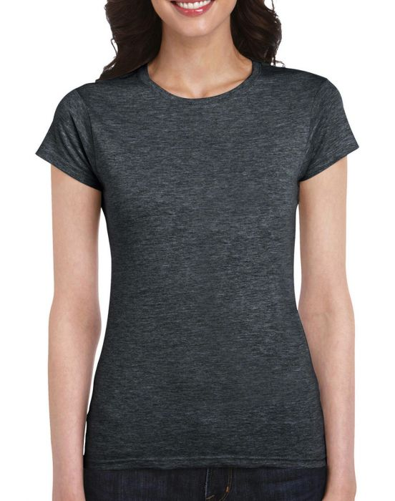 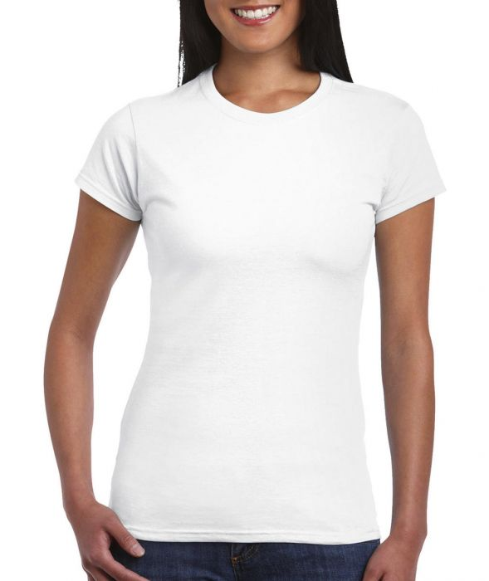  Rysunek nr 6 Koszulka damska
 |  | Taśma wzmacniająca na karku
 |  | Okrągłe wykończenie wokół szyi
 |  | Krótkie rękawki
 |  | Podwójne przeszycia wokół szyi, przy rękawach oraz u dołu koszulki
 |  | Boczne szwy

 |  | Koszulka w kolorze białym ze 100% bawełny ring spun, o gramaturze 144 g/m² (+/- 5%)
 |  | Koszulka w kolorze szary melanż o składzie: 35% bawełna, 65% poliester i gramaturze ok 153 g/m² (+/- 5%)

 |  | Rozmiary:
 |  | Szary melanż:., S – 15 szt., M – 30 szt., L – 15 szt.
 |  | Biały: S – 15 szt., M – 30 szt., L – 10 szt.

 |  | Znakowanie:
 |  | nadruk w jednym kolorze na piersi, rozmiar znakowania do ustalenia z Wykonawcą.

 |  | Znakowanie zgodnie z rys. nr 6.
7 | Koszulka męska | Materiał niekurczliwy | szt. | 115 | 0.00 | 0.00 | 23% | 0.00 | 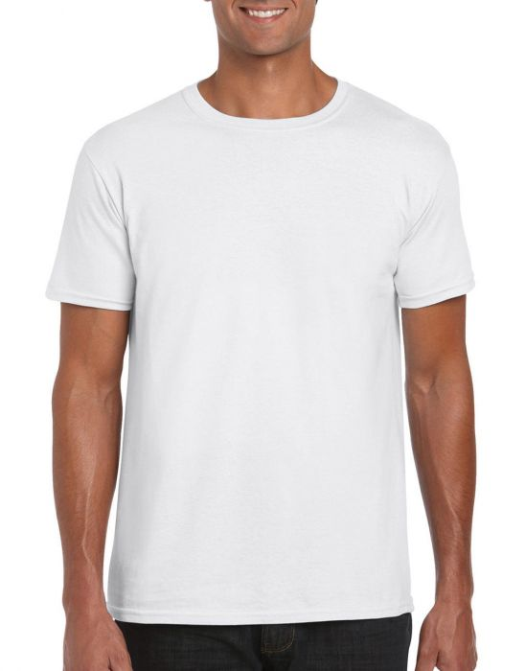 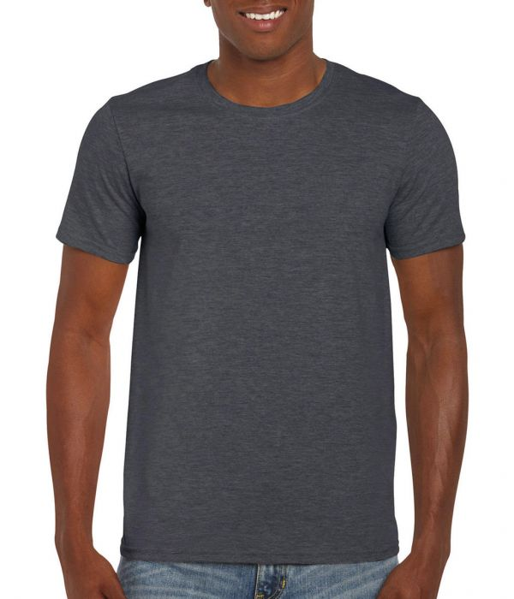  Rysunek nr 7 Koszulka męska
 |  | Taśma wzmacniająca na karku
 |  | Okrągłe wykończenie wokół szyi
 |  | Krótkie rękawki
 |  | Podwójne przeszycia wokół szyi, przy rękawach oraz u dołu koszulki
 |  | Boczne szwy

 |  | Koszulka w kolorze białym ze 100% bawełny ring spun, o gramaturze 144 g/m² (+/- 5%)

 |  | Koszulka w kolorze szary melanż o składzie: 35% bawełna, 65% poliester i gramaturze: 153 g/m² (+/- 5%)

 |  | Rozmiary:
 |  | Szary melanż: M –15szt., L – 30 szt., XL – 20 szt.
 |  | Biały: M – 15 szt., L – 20 szt., XL – 15 szt.

 |  | Znakowanie:
 |  | nadruk w jednym kolorze na piersi, rozmiar znakowania do ustalenia z Wykonawcą
 |  | Znakowanie zgodnie z rys. nr 7.
8 | Adapter/ładowarka USB | Kabel ładujący w kształcie ludzika. Osłony przewodów wykonane z tyveku, twarde elementy obudowy wykonane z tworzywa biodegradowalnego | szt. | 350 | 0.00 | 0.00 | 23% | 0.00 | 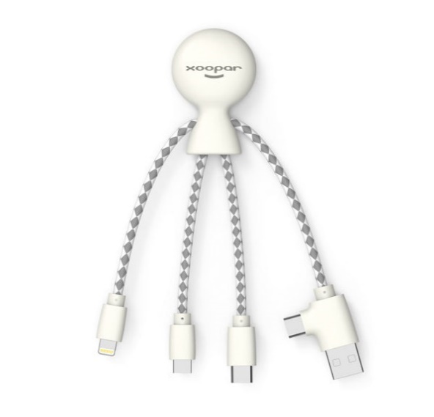 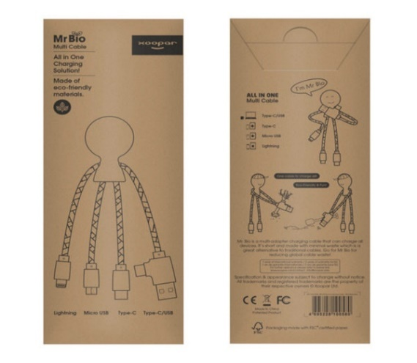 Rysunek nr 8 Adapter/ładowarka USB
 |  | Prąd ładowania: 5V/2.4A (max) Końcówki: USB+type-C/micro
 |  | USB/lightning/type-c
 |  | Materiał: tworzywo biodegradowalne + tyvek
 |  | kolor: Biały Długość
 |  | kabla: 15.5cm
 |  | Funkcje: Ładowanie Waga ok: 18g (+/-3%)
 |  | Opakowanie: fabryczne, papier z recyclingu
 |  | Znakowanie: tampondruk 1 miejsce, 1 kolor max 25 x 25 mm

 |  | Znakowanie zgodnie z rys. nr 8.

9 | Pin metalowy | Przypinka wykonana z metalu | szt. | 500 | 0.00 | 0.00 | 23% | 0.00 | 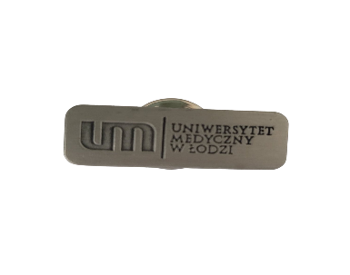 Rysunek nr 9 Pin metalowy
 |  | Kolor: srebro
 |  | Wymiar: 35x15mm (+/-3%)
 |  | Zapięcie: podwójny motylek.
 |  | Pakowanie jednostkowe: plastikowy woreczek

 |  | Znakowanie: grawer lub tłoczenie

 |  | Znakowanie zgodnie z rys. nr 9.

10 | Słuchawki bezprzewodowe | Słuchawki bezprzewodowe, douszne w magnetycznym etui ładującym | szt. | 100 | 0.00 | 0.00 | 23% | 0.00 | 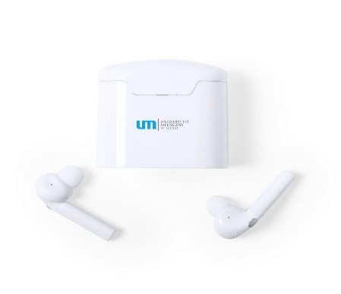 Rysunek nr 10 Słuchawki bezprzewodowe
 |  | bluetooth 5.0
 |  | bateria stacji ładującej 400 mAh
 |  | funkcja odbierania połączeń
 |  | wbudowany mikrofon
 |  | ładowane przez USB
 |  | kabel micro USB w komplecie.
 |  | W komplecie
 |  | Znakowanie: nadruk pantone - 3 kolory
 |  | 25x7 mm

 |  | Znakowanie zgodnie z rys. nr 10.
RAZEM |  |  |  |  |  | 0.00 | 23% | 0.00

 |  | Formularz asortymentowo- cenowy musi być podpisany kwalifikowanym podpisem elektronicznym lub podpisem zaufanym albo podpisem osobistym.

